宝峰
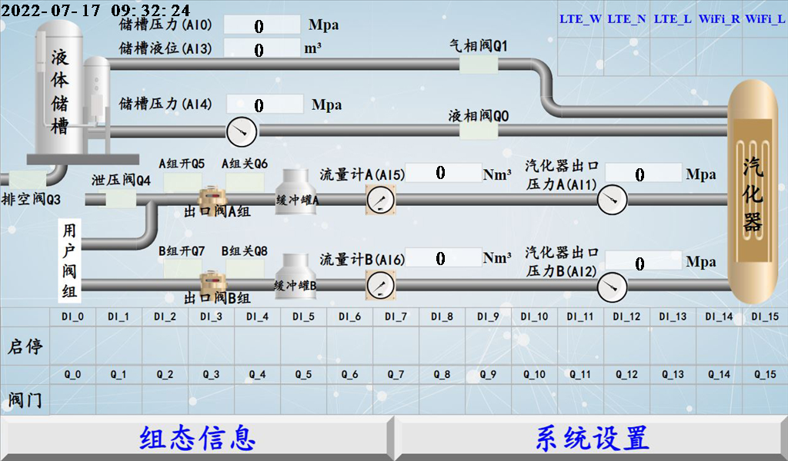
接线端子与功能映射表_晋宁（宝峰）_有线

序号 | 对象名称 | 接线端子标号 | 供电 | 线制 | 功能名称 | 功能 | 接线说明
1 | 压力变送器A | AI4 | 24V | 2 | 储槽压力 | 控制1/监测1 | 线1正，线2负(新增)
2 | 压力变送器B | AI1 | 24V | 2 | 汽化器出口压力A | 控制1/监测1 | 线1正，线2负
3 | 压力变送器C | AI2 | 24V | 2 | 汽化器出口压力B | 控制2/监测2 | 线1正，线2负(新增：原气站出口压力)
4 | 液相电磁阀 | Q0 | 24V | 2 | 液相阀 | 数字输出 | 线1正，线2负
5 | 气相电动阀 | Q1 | 24V | 2 | 气相阀 | 数字输出 | 线1正，线2负
6 | 消音器 | Q3 | 220V | 2 | 排空阀 | 数字输出 | L/N
7 | 泄压电磁阀 | Q4 | 220V | 2 | 泄压阀（原用户阀1） | 数字输出 | L/N
8 | 储槽压力 | AI0 | 24V | 4 | 储槽压力 | 控制2/监测2 | 线1正，线2负,线3液位,线4压力
9 | 储槽液位 | AI3 | 24V | 4 | 储槽液位 | 控制/监测 | 线1正，线2负,线3液位,线4压力（卧式储槽）
10 | 电动阀A | Q5 | 220V | 2 | 出口阀A组开 | 数字输出 | L/N；线1、2一组，线3、4另一组
11 | 电动阀A | Q6 | 220V | 3 | 出口阀A组关 | 数字输出 | L/N；线1、2一组，线3、5另一组
12 | 电动阀B | Q7 | 220V | 2 | 出口阀B组开（原用户阀16） | 数字输出 | L/N；线1、2一组，线3、4另一组
13 | 电动阀B | Q8 | 220V | 3 | 出口阀B组关（原用户阀16） | 数字输出 | L/N；线1、2一组，线3、5另一组
14 | 流量计A | AI5 | 24V | 4 | NULL | 监测 | 线1负电源，线2正电源,线3信号正,线4信号负(新增)
15 | 流量计B | AI6 | 24V | 4 | NULL | 监测 | 线1负电源，线2负电源,线3信号正,线4信号负(新增)
16 | 启动信号1 | DI0 | 220V | 2 | 启动信号1 | 数字输入 | (原计划10路，现仅用3路)
17 | 启动信号2 | DI1 | 220V | 2 | 启动信号2 | 数字输入
18 | 启动信号3 | DI2 | 220V | 2 | 启动信号3 | 数字输入
19 | 用户阀1 | Q4 | 24V | 2 |  | 数字输出 | 线1正，线2负
20 | 用户阀2 | Q5 | 24V | 2 |  | 数字输出 | 线1正，线2负（未用）
21 | 用户阀3 | Q6 | 24V | 2 |  | 数字输出 | 线1正，线2负（未用）

